상품제안서
목공연필 | 상품코드: F20099

 |  |  |  |  |  |  | 02-412-0044 | www.easy1.co.kr
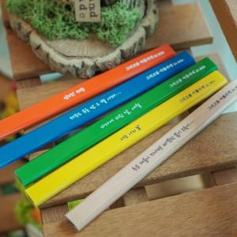 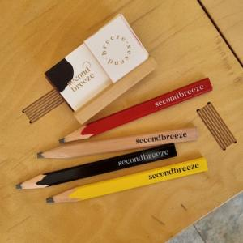

【상세/제작정보】 | <p style="text-align: justify; " align="justify"><b style="font-size: 14pt;">* 인쇄사이즈에 따라 인쇄비가 다릅니다 (상담필수!!!!)</b></p><p style="text-align: justify; " align="justify"><b style="font-size: 12pt;">​* 실크인쇄&nbsp;</b></p><p style="text-align: justify; " align="justify"><b style="font-size: 12pt;">&nbsp; -&nbsp;</b><b style="font-size: 16px;">5cm이하&nbsp;</b></p><p style="text-align: justify; " align="justify"><b style="font-size: 16px;">&nbsp; 300개이상 개당 300(별도) / 300개 미만 - 100000(별도)</b></p><p style="text-align: justify; " align="justify"><b style="font-size: 12pt;">​&nbsp; -&nbsp;</b><b style="font-size: 16px;">5cm이상&nbsp;</b><b style="font-size: 12pt;">​</b></p><p style="text-align: justify; " align="justify"><span style="font-size: 16px;"><b>&nbsp; 300개이상 개당 500(별도) / 300개 미만 - 150000(별도)</b></span></p><p style="text-align: justify; " align="justify"><b style="font-size: 16px;">* 풀컬러인쇄</b></p><p style="text-align: justify; " align="justify"><b style="font-size: 16px;">&nbsp; -&nbsp;</b><b style="font-size: 16px;">5cm이하&nbsp;</b><b style="font-size: 16px;">개당 600(별도) </b><b style="font-size: 16px;">​</b></p><p style="text-align: justify; " align="justify"><b style="font-size: 16px;">&nbsp; - 5cm이상&nbsp;</b><b style="font-size: 16px;">개당 1000(별도)&nbsp;</b></p><p style="text-align: justify; " align="justify"><span style="font-size: 16px;"><b>* 색상별 연필 최소수량은 300개 입니다</b></span></p><p style="text-align: justify; " align="justify"><span style="font-size: 16px;"><b>* 배송비- 1박스 12,000원 (1500개입) /별도</b></span></p><p style="text-align: justify; " align="justify"><span style="font-size: 16px;"><b>* 에폭시 느낌추가- 300원 별도</b></span></p><p style="text-align: justify; " align="justify"><b><span style="font-size: 12pt;">*&nbsp;</span><span style="font-size: 12pt;">연필깎이는 진행하지 않습니다.</span></b></p><p style="text-align: justify; " align="justify">&nbsp;</p>

【인쇄/포장옵션】 | 실크, 풀칼라, 전면풀컬러 / 포장불가능

【공급단가】 | 수량 | 300~ | 500~ | 1,000~ | 3,000~ | 5,000~
*VAT별도 | 단가 | 700원 | 500원 | 495원 | 490원 | 485원

【상품 URL】 | http://www.easy1.co.kr/src/goods_detail.php?gdno=20099

